상품제안서
키친아트 다용도 니트릴장갑 100매입 | 상품코드: F21248

 |  |  |  |  |  |  | 02-412-0044 | www.easy1.co.kr
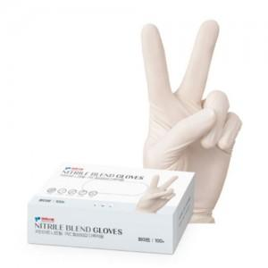 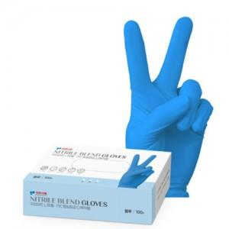

【상세/제작정보】 | 1BOX-100매입

【인쇄/포장옵션】 | 스티커 / 포장지포장

【공급단가】 | 수량 | 30~ | 100~ | 500~ | 1,000~ | 2,000~
*VAT별도 | 1BOX | 10,800원 | 10,400원 | 10,000원 | 9,600원 | 9,360원

【상품 URL】 | https://dev.easy1.co.kr:443/src/goods_detail.php?gdno=21248

